注意事項
再生資源利用[促進]計画様式（建設リサイクル報告様式兼用）
記入時の注意事項と機能について
 |  |  |  | 令和4年度
 |  |  |  | 国土交通省

再生資源利用[促進]計画様式記入時の注意事項と付与している機能について説明します。
・１工事１ファイルの作成が必要です。複数工事を記入することはできません。
・「建設業に属する事業を行う者の再生資源の利用に関する判断の基準となるべき事項を定める省令
（再生資源省令）の一部改正(令和4年9月 不動産・建設経済局建設業課)」第7条、第8条に関する
現場掲示様式については、当該エクセルファイルのシート「現場掲示様式」をご活用ください。


【注意事項】
１．背景の色について
 |  | 黄緑色・・・プルダウンによる選択項目
 |  | 薄黄色・・・記入項目
 |  | 赤色 ・・・記入または選択が必須の項目
 |  | 赤色が残らないよう作成してください。

２．シートについて
 | シート「1枚目」からご記入ください。
 | 資材の供給元や建設副産物の搬出先が複数あり、シート「1枚目」で足りない場合は、
 | シート「2枚目」以降をご利用ください。
 | ※シート「2枚目」以降は必要に応じて記載するもので、必ず記載しなければならないものではありません。
 | ※各品目の利用量・搬出量等の合計はシート「2枚目」以降の分もシート「1枚目」で合算表示されます。

３．エクセル機能の制限
 | 建設リサイクル報告様式は、行の追加等の機能を制限しています。
 | ※ロック解除等はできません。

【機能】
４．住所コード確認機能（画面上部の印刷範囲外）
 | 資材供給元住所、副産物搬出先住所のコードを確認するためのプルダウンメニューです。

 | 都道府県の▼をクリックして該当の都道府県を選択してから、市区町村の▼をクリックして該当の市区町村を選択すると、「住所コード」欄に対応する５桁のコードが表示されます。

 | 表示されたコードを確認し、所定の住所コード入力欄に入力してください。
 | ※ | 各欄の「住所コード」は必ず入力してください。

５．発注機関選択機能
 | １．工事概要の「発注機関」は、３段階の絞り込みによる対象機関の選択を行うようになっています。
 | まず、大分類の▼をクリックして選択し、「発注機関コード」に対象のコードが表示されるまで、中分類、小分類の順に選択してください。

６．法人番号照会機能

 | 請負会社の法人番号を入力する欄の右側に国税庁のホームページを開くためのリンクを付与してあります。
 | インターネットに接続しているパソコンの場合、国税庁のＵＲＬをクリックすると、法人番号が検索できる国税庁のサイトを開きますので、自社の番号が不明の場合は、ご利用ください。

 | ※法人番号を取得していない個人事業者等は記入不要です。赤色のまま提出してください。
 |  | 国税庁HP＝ | http://www.houjin-bangou.nta.go.jp

７．工事施工場所選択機能

 | 左の▼をクリックして該当の都道府県を選択してから、右の▼をクリックして該当の市区町村を選択すると、「住所コード」欄に５桁のコードが入力されます。 薄黄色の箇所には地名地番を記入してください。

注意事項 (現場掲示様式)
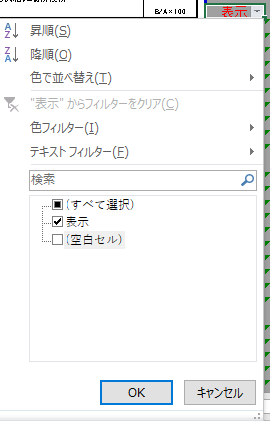
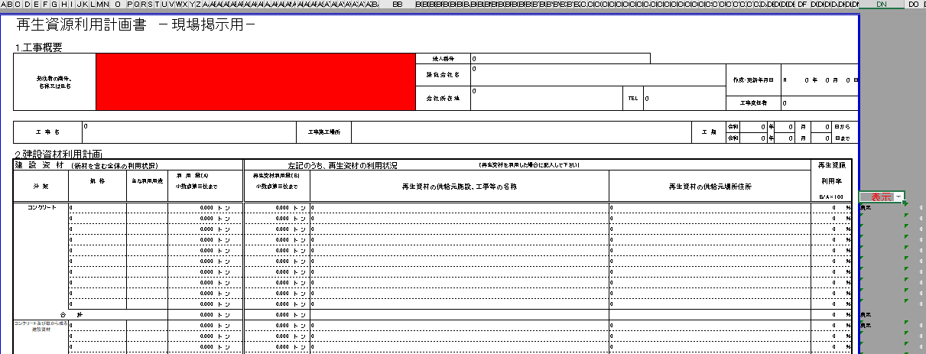
再生資源利用(促進)計画様式 現場掲示様式
記入時の注意事項と機能について
 |  |  | 令和４年度
 |  |  | 国土交通省

再生資源利用(促進)計画様式 現場掲示様式記入時の注意事項と付与している機能について説明します。
１工事１ファイルの作成が必要です。複数工事を記入することはできません。

【注意事項】
１．記載内容について
 | 記載内容は、基本的にシート1～5枚目の「様式１・イ 再生資源利用計画書」及び「様式２・ロ 再生資源利用促進計画書」で記載された内容が転記されます。
 | ただし「発注者の商号、名称又は氏名」欄については手入力で記載をお願いいたします。

２．背景の色について
 |  | 赤色 ・・・記入必須の項目
 |  | 赤色が残らないよう作成してください。

３．出力（印刷）について
 | 出力（印刷）の際にはシート「現場掲示様式」のDN列の「表示」▼をクリックして、「（空白セル）」のチェックを外し、出力をお願いいたします。

